Лист1
დანართი N1 – ტექნიკური მახასიათებლები და ესკიზები
N | საქონლის დასახელება | ტექნიკური მახასიათებლები | ფოტო/ესკიზი
ავეჯი დამზადებული უნდა იყოს ღია ხის ფერი, ხის ფაქტურიანი 18 მმ-იანი ლამინირებული მერქან-ბურბუშელოვანი ფილით, უსაფრთხო პლასტმასის წიბოთი და მომრგვალებული კუთხეებით.
1 | მასალის შესანახი დახურული თარო (მრავლგანყოფილებიანი) | სიგრძე - 100 სმ. სიგანე - 40სმ. სიმაღლე 76 სმ. მარცხენა მხარეს ოთხი თარო, ოთხი ტოლი დანაყოფით. თაროს ზომა- 40x40სმ, მარჯვენა მხარეს სამი გნყოფილება. | 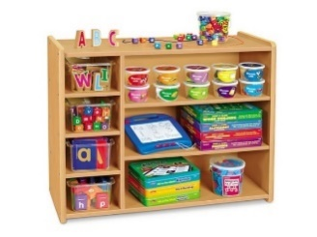
2 | კუთხის თარო | ფერდის სიგანე - 40 სმ. სიმაღლე - 70 სმ. სამსართულიანი თაროს ფერდები შეადგენს 90 გრადუსიან კუთხეს. ყველაზე ქვედა სართული იატაკიდან დაშორებულია 10 სმ-ით, დანარჩენ თაროებს შორის მანძილი არის 35 სმ. | 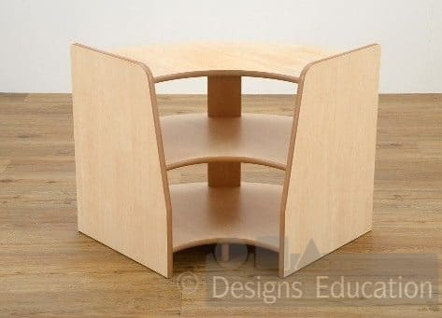
3 | მასალის შესანახი ღია თარო (ორსართულიანი) | სიგრძე 100 სმ. სიგანე - 40 სმ. სიმაღლე 70 სმ. ორსართულიანი თარო, ქვედა სართული გატიხრულია შუაზე, რომელიც ქმნის ორ განყოფილებას, ხოლო მეორე სართული გაყოფილია სამ ტოლ ნაწილად. | 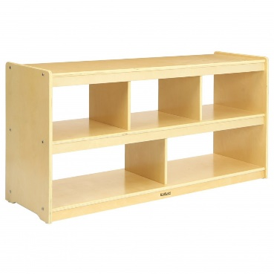
4 | მასალის შესანახი ღია თარო (ერთსართულიანი) | სიგრძე -125 სმ. სიგანე - 45 სმ. სიმაღლე - 45 სმ. ორსართულიანი თაროს ზედაპირი დაფარულია ხელოვნური ბალახით. ხოლო ქვედა თარო ტიხრებით დაყოფილია 4 ნაწილად. | 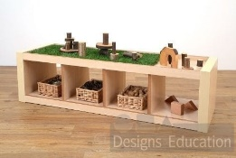
5 | მასალის შესანახი ღია თარო გორგოლაჭებიანი | სიმაღლე - 70 სმ სიგრძე - 80 სმ. სიგანე - 40 სმ. შუაზე გაყოფილი თაროთი, თარო გაყოფილი სამ ტოლ ნაწილად, თარის სიმაღლე ზემოდან 30სმ, ოთხი გორგილაჭით | 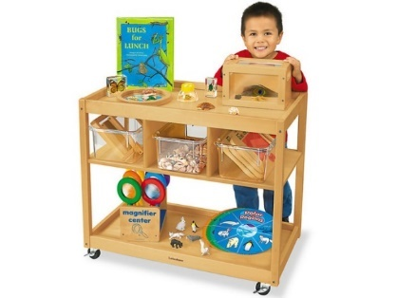
6 | მასალის შესანახი ღია თარო 6 განყოფილებიანი | სიმაღლე - 66 სმ სიგრძე - 106 სმ სიგანე - 45 სმ 6 თანაბარი ზომის უჯრედი | 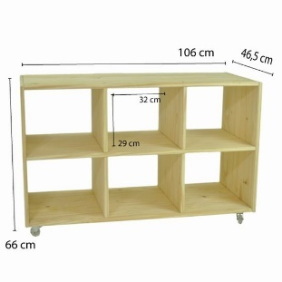
7 | სინათლის მაგიდა (90*90*50სმ) | სიგრძე - 90 სმ. სიგანე - 50 სმ. სიმაღლე - 50 სმ. მაგიდის თავი არის ყუთი, რომელშიც განთავსებულია დღის განათება (ნეონის ნათურები. ზედაპირი გადახურულია თეთრი ორგმინით (ხელოვნური შუშა). მაგიდას ქვევით იატაკიდან 10 სმ-ის დაშრებით აქვს თარო. გვერდები ამოჭრილი ოვალურათ | 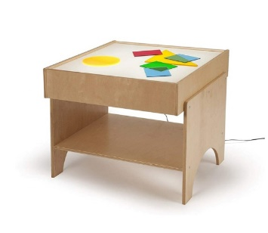
8 | სინათლის მაგიდა (90*90*60სმ) | სიგრძე - 90 სმ. სიგანე - 50 სმ. სიმაღლე - 60 სმ. თარო იატაკიდან 10სმ- ის დაშორებით მაგიდის თავი არის ყუთი, რომელშიც განთავსებულია დღის განათება (ნეონის ნათურები) და ზედაპირი გადახურულია თეთრი ორგმინით (ხელოვნური შუშა). მაგიდას ქვევით მთელ სიგრძეზე აქვს თარო დანაყოფებით (თანაბარი) | 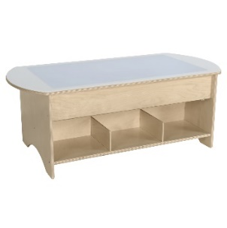
9 | ქვიშის მაგიდა (100*55*50სმ) | სიგრძე - 100 სმ. სიგანე - 55 სმ. სიმაღლე - 50 სმ. მაგიდაში ჩადგმულია 15სმ სიღრმის კონტეინერი. შესაძლებელია კონტეინერის ამოღება გასასუფთავებლად, მაგიდას ქვევით აქვს თარო იატაკიდან 10 სმ-ის დაშორებით. | 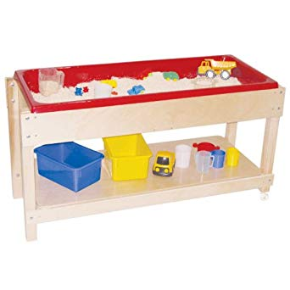
10 | ქვიშის მაგიდა (100*55*60სმ) | სიგრძე - 100 სმ. სიგანე - 55 სმ. სიმაღლე - 60 სმ. მაგიდაში ჩადგმულია 15სმ სიღრმის კონტეინერი. შესაძლებელია კონტეინერის ამოღება გასასუფთავებლად, მაგიდას ქვევით აქვს თარო იატაკიდან 10 სმ-ის დაშორებით.
11 | უჯრედებიანი თარო (120*40*60სმ) | სიგრძე - 120 სმ. სიგანე - 40 სმ. სიმაღლე - 60 სმ. გატიხრული ოთხ ნაწილად, ზედაპირი დაყოფილი ოთხ განყოფილებად, რომლის სიღრმეა 10 სმ.
12 | უჯრედებიანი თარო (120*40*50სმ) | სიგრძე - 120 სმ. სიგანე - 40 სმ. სიმაღლე - 50 სმ. გატიხრული ოთხ ნაწილად, ზედაპირი დაყოფილი ოთხ განყოფილებად, რომლის სიღრმეა 10 სმ. | 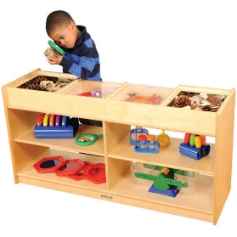
13 | საბავშვო მაგიდა (90*50*50სმ) | ფეხების მასალა ნატურალური ხე სიგრძე - 90 სიგანე - 50 სიმაღლე - 50 სმ. მაგიდას უნდა ქონდეს მომრგვალებული კუთხეები და იდგას მყარ ფეხებზე. | 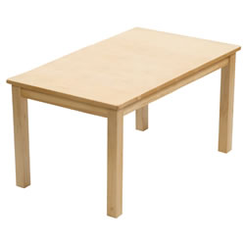
14 | საბავშვო მაგიდა (110*55*55სმ) | ფეხების მასალა ნატურალური ხე სიგრძე - 110 სმ. სიგანე - 55 სმ. სიმაღლე - 55 სმ. მაგიდას უნდა ქონდეს მომრგვალებული კუთხეები და იდგას მყარ ფეხებზე.
15 | სამზარეულოს ავეჯი | სიგრძე - 130სმ (ნიჟარის განყოფილების სიგრძე 50,სმ გაზის განყოფილების სიგრძე 50სმ, შუაში 30 სმ. სამუშაო სივრცე) სიგანე - 40 სმ. სათამაშო ზედაპირების სიმაღლე - 50 სმ. საერთო სიმაღლე - 90 სმ. | 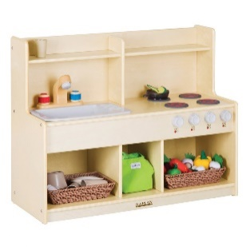
16 | სამზარეულოს ავეჯი ბუფეტით, ღუმელით, ონკანით და სათვსო კარადით | ბუფეტი -უკანა კედლის სიმაღე- 70 სმ. სამუშაო ზედაპირის სიმაღლე 50 სმ. სიგრძე - 45 სმ. სიგანე - 38 სმ. ღუმელი - უკანა კედლის სიმაღლე 65 სმ. სამუშაო ზედაპირის სიმაღლე 50 სმ. სიგრძე - 45 სმ. სიგანე - 38 სმ. ონკანი - უკანა კედლის სიმაღლე 65 სმ. სამუშაო ზედაპირის სიმაღლე 50 სმ. სიგრძე - 45 სმ. სიგანე - 38 სმ. სათავსო კარადა - საერთო სიმაღლე 70 სიგრძე - 45 სმ. სიგანე - 38 სმ. კარადა არის გაყოფილი ტოლ ნაწილად ორი თაროს საშუაებით.
17 | წიგნების სათავსო | მასალა ნატურალური ხე მთლიანი სიმაღლე - 110 სმ. კონსტრუქციის მთლიანი სიგრძე - 100 სმ. კონსტრუქციის ერთ მხარეს არის წიგნების თარო, რომელიც ორ განყოფილებად არის გატიხრული, სიგანე - 40 სმ. თაროს სიმაღლე - 30 სმ. კონსტრუქციის ზედა ნაწილი არის ხის ბადე, რომელიც ჩასმულია კარკასში. | 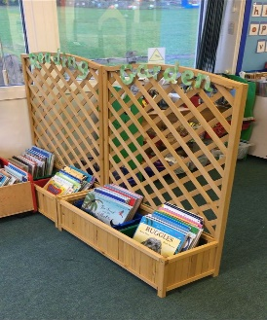
18 | ბავშვების პორტფოლიოების შესანახი თარო | სიმაღლე - 132 სმ. სიგრძე - 67სმ. სიგანე - 40 სმ. იატაკიდან 30 სანტიმეტრის სიმაღლეზე არის ერთი თარო, შემდეგი ასევე 30 სმ ზიმაღლეზე, მესამე და მეოთხეც 30 სმ. სიმაღლეზე. თითოეული დანაყოფის სიგანე 7 სმ. თაროს რაოდენობა 32 | 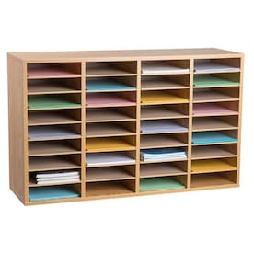
19 | სათავსო ბავშვების ინდივიდუალური კონტეინერებისთვის (80*120*35) | სიმაღლე - 80 სმ. სიგრძე - 120 სმ. სიგანე - 35 სმ. თარო ღია თაროებით, დანაყოფის ზომა 25სმ *20სმ. თაროებში თავისუფლად უნდა მოთავსდეს ბავშვების ინდივიდუალური კონტეინერები. | 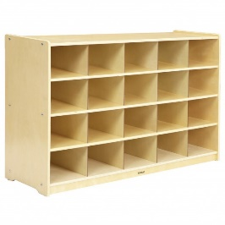
20 | სათავსო ბავშვების ინდივიდუალური კონტეინერებისთვის (100*122*38) | სიმაღლე - 100 სმ. სიგრძე - 122 სმ. სიგანე - 38 სმ. თარო ღია თაროებით, დანაყოფის ზომა 25სმ *20სმ. თაროს 32
21 | ტანსაცმლის კარადა | კარადა ინდივიდუალური სათავსოებით საერთო სიმაღლე - 106 სმ. სიგრძე - 120 სმ. სიგანე - 35 სმ. იატაკიდან პირველი თაროს სიმაღლე 25 სმ. თარო დაყოფილია 6 ტოლ განყოფილებად, ტანსაცმლის ინდივიდუალური საკიდებით, ქუდისა და ფეხსაცმლის შესანახად. ასევე ზედა მხარეს ბავშვების ინდივიდუალური კონტეინერების ადგილით. დახურული კარებით | 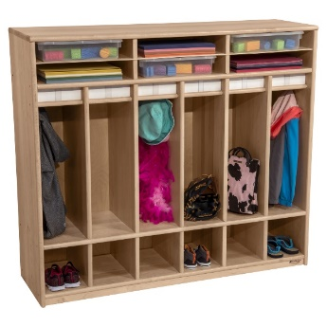
22 | გასახდელის ჩამოსაჯდომი | სიმაღლე - 26 სმ. სიგრძე - 100 სმ. სიგანე - 40 სმ.
23 | საბავშვო საწოლი | ზომები: 64*125სმ; სიმაღლე თავის მხარეს: 60სმ; სიმაღლე ფეხების მხარეს: 45სმ; იატაკიდან გვერდების დაშორება: 25სმ; საბავშვო საწოლი რამოდენიმე ფერის კომბინაციით. ოთხივე კუთხე გამაგრებული სპეციალური რკინის კუთხოვანებით, შიდა მხრიდან ოთხივე მხარეს შემოყოლებული 3სმ სისქის მბფ-ის დასაყრდენი, საყრდენზე დამაგრებული შესაბამისი ზომის მბფ. ზედაპირზე შემოყოლებული პლასტმასის 2 მმ წიბო. (ესკიზი: N2); | 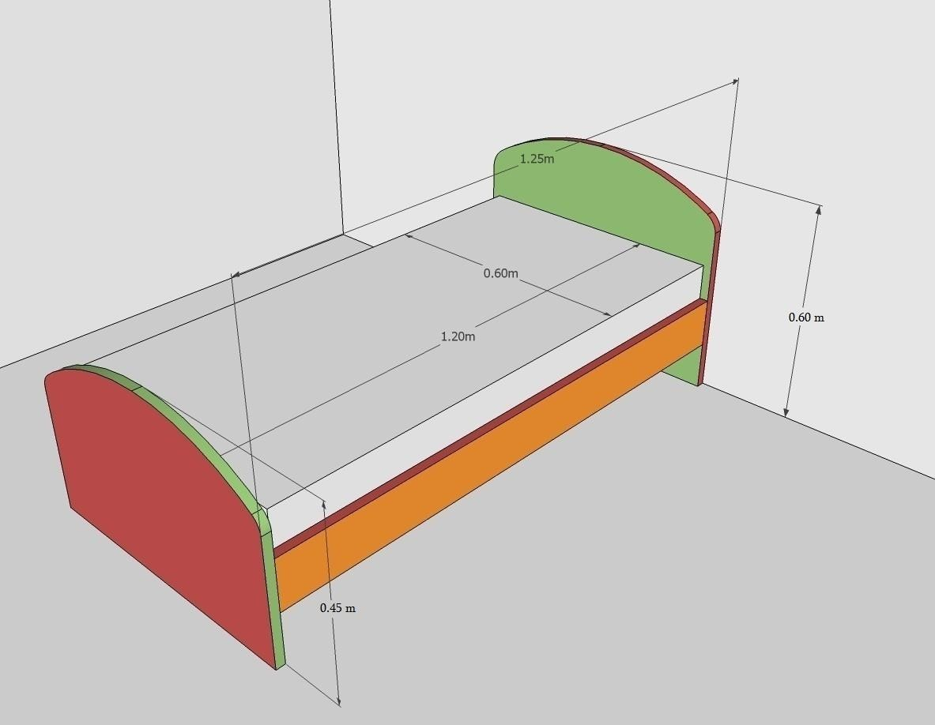 | 280
24 | მატრასი საბავშვო საწოლის | ზომა: 60*120*18სმ; ზამბარებიანი, ანტიმოსკიტური, ზამთარ-ზაფხულის ფუნქციით.
25 | საბავშვო სკამი პატარა | მასალა: ეკოლოგიურად სუფთა მყარი პლასტმასი; სკამი მთლიანად/სრულად ჩამოსხმული. საზურგე მთლიანად დახურული, ყოველგვარი ნასვრეტებისა და სხვაგვარი სიცარიელეების გარეშე; ფერი: ლურჯი, ნარინჯისფერი, მწვანე ან სხვა რომელიმე მსგავსი ფერი გარდა წითელისა, გარდა შავის, რუხის, ნაცრისფერისა და სხვა მსაგავსი ფერებისა; წონა: არანაკლებ 1200 გრ. სიმაღლე: 45-48სმ სიგანე: 30-32სმ (ფოტოს მსგავსი) | 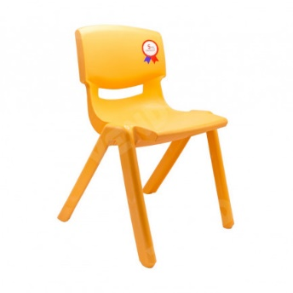
26 | საბავშვო სკამი დიდი | მასალა: ეკოლოგიურად სუფთა მყარი პლასტმასი; სკამი მთლიანად/სრულად ჩამოსხმული. საზურგე მთლიანად დახურული, ყოველგვარი ნასვრეტებისა და სხვაგვარი სიცარიელეების გარეშე; ფერი: ყვითელი, ლურჯი, ნარინჯისფერი, მწვანე ან სხვა რომელიმე მსგავსი ფერი გარდა წითელისა, გარდა შავის, რუხის, ნაცრისფერისა და სხვა მსაგავსი ფერებისა; სიმაღლე: 56-58 სმ. წონა: არანაკლებ 1600 გრ. (ფოტოს მსგავსი) | 
27 | საოფისე სავარძელი | ნიკელის ვარსკვლავისებურ გორგოლაჭიან ფეხზე. მაღალი ხარისხის ტყავშენცვლელით, სიმაღლის სარეგულირებელი მექანიზმით, საზურგის საქანელა მექანიზმით. სიმაღლე 110-120 სმ.

